Solicitud gráfica
 | Área: | Matemáticas |  |  | Fecha:
 | Grado: | 7 |  |  | 2016-02-01
 | Título del tema: | Los números racionales |  |  | ¿Cuaderno de estudio o recurso? | Recurso
 | Editor: | Adriana Ma. Pachón |  |  | Motor del recurso | M5A

 | Código guión o recurso: | MA_07_05_CO_REC370 | ← Para determinar este código, visite la hoja de Ayuda
 |  |  |  |  | ESPECIFICACIÓN DE ARCHIVOS A ENTREGAR
Núm. | Archivo Shutterstock o ruta en web | Imagen para: | Tipo | Ubicación de la imagen en el recurso M5A | Nombre imagen SMALL | Tamaño imagen SMALL | Nombre imagen ZOOM | Tamaño imagen ZOOM | Descripción | Observaciones
IMG01 | Ver descripción | Recurso M5A | Ilustración | Contenido | MA_07_05_CO_REC370_IMG01n.png | 286 x 286 px | MA_07_05_CO_REC370_IMG01a.png | 500 x 500 px | Ver carpeta anexa
IMG02 | Ver descripción | Recurso M5A | Ilustración | Contenido | MA_07_05_CO_REC370_IMG02n.png | 286 x 286 px | MA_07_05_CO_REC370_IMG02a.png | 500 x 500 px | Ver carpeta anexa
IMG03 | Ver descripción | Recurso M5A | Ilustración | Contenido | MA_07_05_CO_REC370_IMG03n.png | 286 x 286 px | MA_07_05_CO_REC370_IMG03a.png | 500 x 500 px | Ver carpeta anexa
IMG04 | Ver descripción | Recurso M5A | Ilustración | Contenido | MA_07_05_CO_REC370_IMG04n.png | 286 x 286 px | MA_07_05_CO_REC370_IMG04a.png | 500 x 500 px | Ver carpeta anexa
IMG05 | Ver descripción | Recurso M5A | Ilustración | Contenido | MA_07_05_CO_REC370_IMG05n.png | 286 x 286 px | MA_07_05_CO_REC370_IMG05a.png | 500 x 500 px | Ver carpeta anexa
IMG06 | Ver descripción | Recurso M5A | Ilustración | Contenido | MA_07_05_CO_REC370_IMG06n.png | 286 x 286 px | MA_07_05_CO_REC370_IMG06a.png | 500 x 500 px | Texto para la imagen: Para hacer una bebida, se utiliza la siguiente cantidad de refresco instantaneo. 8/11 kg | 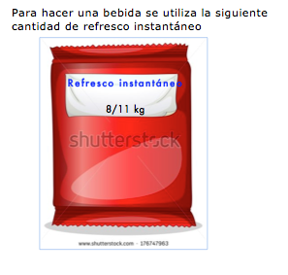
IMG07 | Ver descripción | Recurso M5A | Ilustración | Contenido | MA_07_05_CO_REC370_IMG07n.png | 286 x 286 px | MA_07_05_CO_REC370_IMG07a.png | 500 x 500 px | Texto para la imagen: 0,60 kg | 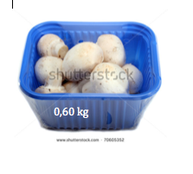
IMG08 | Ver descripción | Recurso M5A | Ilustración | Contenido | MA_07_05_CO_REC370_IMG08n.png | 286 x 286 px | MA_07_05_CO_REC370_IMG08a.png | 500 x 500 px | Ver carpeta anexa
IMG09 | Ver descripción | Recurso M5A | Ilustración | Contenido | MA_07_05_CO_REC370_IMG09n.png | 286 x 286 px | MA_07_05_CO_REC370_IMG09a.png | 500 x 500 px | Generar la recta numérica que se ve en la imagen, sin la línea vertical, ni el cero que está encima dela línea horizontal.
IMG10 | Ver descripción | Recurso M5A | Ilustración | Contenido | MA_07_05_CO_REC370_IMG10n.png | 286 x 286 px | MA_07_05_CO_REC370_IMG10a.png | 500 x 500 px | Texto para la imagen: 2,038 min La imagen fue tomada de Shutterstock 303830126 Si se puede, conseguir una mejor imgen que refleje a un ganador de competencia atlética. | 